工作表1
電源(ON/OFF)
電源(ON/OFF)
OK
NG
CRV
CRV
HRV
FIT
CITY
螺絲鎖付支數履歷
計次顯示

人機介面螢幕
伺服電槍主機資料輸出
人機介面開機確認

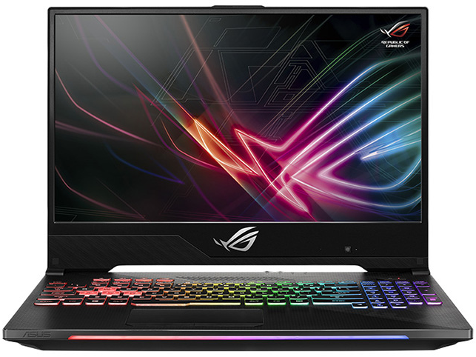
異常處置流程(一)

掃描器確認
條碼辨識困難/掃描器異常
手動切換

筆電作業機能:
1.伺服電槍主機與人機系統讀取管理
2.系統鎖付作業監控
3.鎖付參數設定與修正
警急開關

執行機種顯示確認

鎖付作業執行
單顆完成(短音)
工作全部完成
完成燈號亮/音樂響(長音)
自動儲存

異常處置流程(二)
螺絲滑牙或扭力部正確亮NG燈/警示燈(例:1S.2S.3S.4S(NG))
手動解除(此次螺絲不計數)
從NG螺絲繼續向下執行鎖付

異常處置流程(三)
執行中未依螺絲鎖付順序及扭力執行(例:1S.2S.3S.5S)
亮NG燈及斷電
手動解除
重新從4S螺絲開始向下執行

